Distribuição de pontos
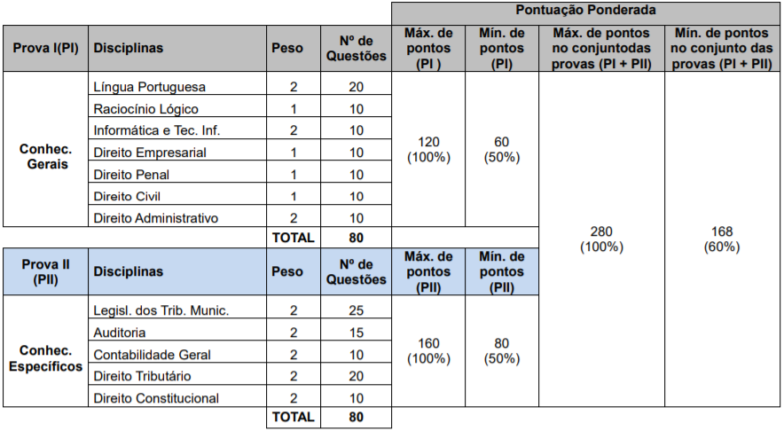
Disciplina | Qt Quest | Peso | Pontos | % Prova | % acumulado
Legislação tributária Municipal | 25 | 2 | 50 | 17.86% | 17.86%
Direito Tributário | 20 | 2 | 40 | 14.29% | 32.14%
Português | 20 | 2 | 40 | 14.29% | 46.43%
Auditoria | 15 | 2 | 30 | 10.71% | 57.14%
Contabilidade | 10 | 2 | 20 | 7.14% | 64.29%
Direito Constitucional | 10 | 2 | 20 | 7.14% | 71.43%
Direito Administrativo | 10 | 2 | 20 | 7.14% | 78.57%
Informática e TI | 10 | 2 | 20 | 7.14% | 85.71%
Raciocínio Lógico | 10 | 1 | 10 | 3.57% | 89.29%
Direito Penal | 10 | 1 | 10 | 3.57% | 92.86%
Direito Empresarial | 10 | 1 | 10 | 3.57% | 96.43%
Direito Civil | 10 | 1 | 10 | 3.57% | 100.00%
Total | 160 |  | 280 | 100.00%

